condominio classe D
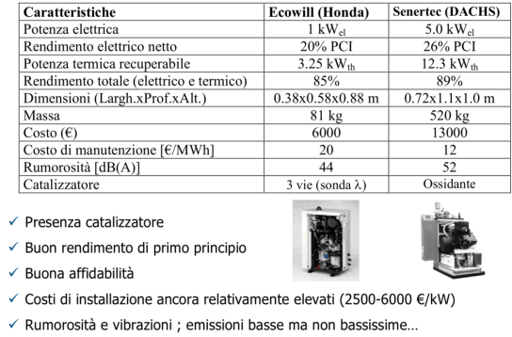
CONFRONTO PRODUZIONE CALORE E ENERGIA ELETTRICA CON MCI NEL RESIDENZIALE E CAPPOTTO TERMICO
Valutazione riferita a un piccolo condominio di 3 piani classe D asservito da una caldaia tradizionale da 50 Kw.

Caldaia |  | 50 | Kw |  | Costo metano al Kg | 1 | € |  | Sup. cappotto |  | 450 | m2
Rendimento cald. |  | 0.92 |  |  | Costo elettrico alKwh | 0.2 | € |  | Superficie tetto |  | 150 | m2
 |  |  |  |  |  |  |  |  | Costo cappotto |  | 60 | €/m2
Fabbisogno termico |  | 150 | Kwh / m2 a |  | superficie riscaldata | 350 | m2 |  | Costo tetto |  | 40 | €/m2
Fabbisogno elettrico |  | 4.5 | Kw |  |  |  |  |  | Classe B con cappotto |  | 50 | Kwh/ m2 a
Potere calorifico Pci CH4 |  | 50 | MJ / kg |  |  |  |  |  | NB: per classe A serve ventilazione VMC
 |  | 13.9 | Kwh/ kg
 |  |  |  |  |  |  |  |  | Base condominio 10 x 15 m
MOTORE MCI per cogenerazione residenziale DACHS |  |  |  |  |  |  |  |  | Altezza 10 m
Rendimento el. MCI |  | 0.26 |  |  | Pot. Elettrica | 5.5 | Kw |  | Superfici vetrate di 50 m2
Rendimento t. MCI |  | 0.55 |  |  | Pot. Termica | 12.3 | Kw
Costo MCI |  | 13000 | €

SOLO CALDAIA |  |  |  |  | CALDAIA + MCI |  |  |  | Con cappotto termico

Fabbisogno termico |  | 52500 | Kwh t |  | Calore MCI (180 g 14h) | 30996 | kWh t. |  | Costo cappotto |  | 27000 | €
massa CH4 |  | 4109 | Kg |  | Costo t. MCI | 0 | € |  | Costo tetto |  | 6000 | €
 |  | Q / Pci * rend cald. |  |  | costa 0 perché recuperato da gas scarico! |  |  |  |  | TOT. | 33000 | €
Costo caldaia |  | 4109 | € |  | Calore caldaia | 21504 | Kwh t
 |  |  |  |  | massa caldaia CH4 | 1683 | Kg |  | Fabbisogno termico |  | 17500 | Kwh /a
Fabbisogno elettrico |  | 39420 | Kwh el |  | Costo caldaia | 1683 | € |  | massa CH4 |  | 1370 | Kg
Costo |  | 7884 | € |  |  |  |  |  | Costo CH4 |  | 1370 | €
 |  |  |  |  | Energia el. MCI *** | 13860 | Kwh el
SPESA Annuale |  |  |  |  | Costo risparmiato | 2772 | € |  | SPESA Annuale
Riscaldamento |  | 4109 | € |  | Costo Enel | 5112 | € |  | Riscaldamento |  | 1369.57 | €
Elettrico |  | 7884 | € |  | massa MCI CH4 | 3838 | Kg |  | Elettrico |  | 7884 | €
Manutenzione |  | 500 | € |  | costo MCI CH4 | 3838 | € |  | Manutenzione |  | 500 | €
 | TOT. | 12493 | € |  |  |  |  |  |  | TOT. | 9754 | €
 |  |  |  |  | SPESA annuale
*** NOTA BENE |  |  |  |  | Termico caldaia | 1683 | € |  | NB: Col cappotto si può optare per una caldaia
NB: al giorno consumo |  | 108 | Kwh el |  | Elettrico Enel | 5112 | € |  | a condensazione che ha un rendimento del 96-98%
Il MCI al giorno produce |  | 77 | Kwh el |  | Costo MCI elet. | 3838 | € |  | Potenza Caldaia |  | 6.94 | Kw
Quindi tutto quello che PRODUCE viene |  |  |  |  | Manutenz. Cald. + MCI | 750 | €
consumato e nulla viene venduto a Enel !!! |  |  |  |  | TOT. | 11383 | €

Risparmio con MCI |  | 1110 | €/ anno |  | Risparmio con Cappotto | 2739 | € / anno

Detrazione 50% costo MCI (in 10 anni) |  |  |  |  | Detrazione 65% costo CAPPOTTO (in 10 anni)
Costo MCI | 5500 | € |  |  | Costo cappotto | 11550 | €
Tempo di ritorno |  | 5.0 | anni |  | Tempo di ritorno | 4.2 | anni

DURATA investimento |  | 10 | anni |  | DURATA investimento | 20 | anni

RISPARMIO COMPLESSIVO 10 anni |  |  | 5596 | € | RISPARMIO COMPLESSIVO 10 anni |  | 15841 | €
 |  |  |  |  | RISPARMIO COMPLESSIVO 20 anni |  | 43233 | €

